Sheet1
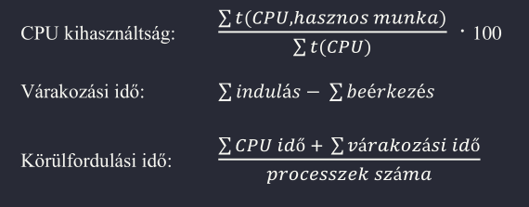
SJF | P1 | P2 | P3 | P4 | P5 | cs: 0,1ms
Érkezés | 0 | 1 | 3 | 9 | 12 | sch: 0,1ms
CPU Idő | 3 | 5 | 2 | 5 | 5
Indulás | 0 | 5 | 3 | 10 | 15
Befejezés | 3 | 10 | 5 | 15 | 20
Várakozás | 0 | 4 | 3 | 1 | 3
Várakozás proc | P3, P2 | P4 | P2 | P5

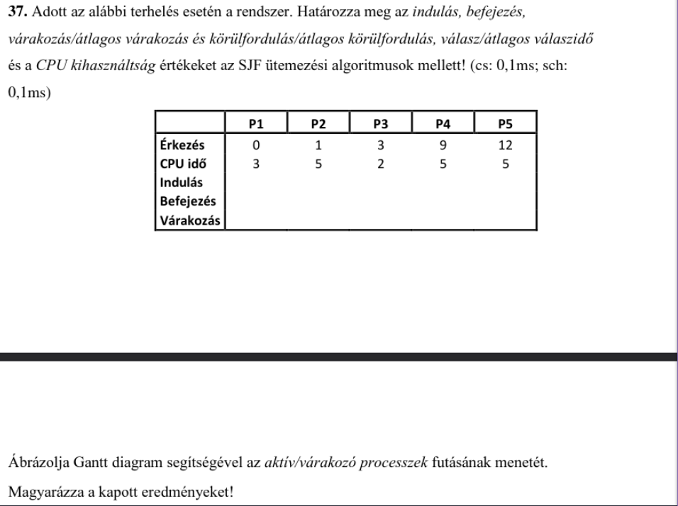
 |  |  |  |  |  |  | CPU kihasználtság: | 97.56097561
 |  |  |  |  |  |  | Várakozási idő: | 27
 |  |  |  |  |  |  | Körülfordulási idő: | 28.6

